关系图
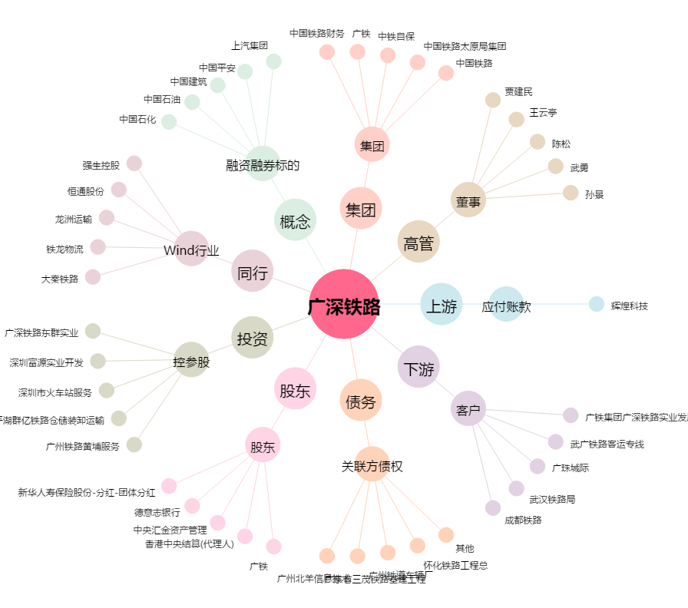
广深铁路[601333.SH] - 关系概览图

